Skabelon
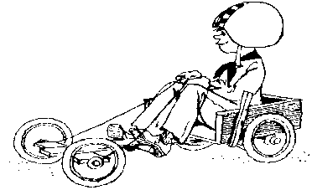

Kørselsbilag for kørsel i egen bil |  | Nr.
(Afregning af én kørsel tur/retur pr. bilag)

Dato
Kursus / projekt
Kørsel fra |  |  | til : | Retur (sæt X) :
Øvrige bemærkninger

Kilometer i alt | km á | kr. 2.28 | (2026 takst) | kr -

Navn (Køretøjs ejer)
Medlemsnummer….............:

Skattefri kørselsgodtgørelse kan kun udbetales for kørsel med egen bil - således ikke til firmabiler.

